Alla faser
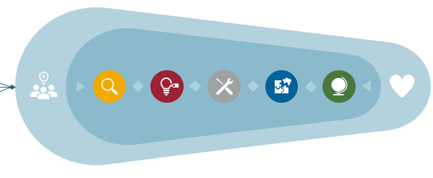
Arbetsdokument för planering av innovationsprojekt enligt innovationsprocessen
Detta är ett arbetsdokument som kan användas för att planera arbetet med innovationsprojekt enligt innovationsprocessen. Mer information om innovationsprocessen finns på Innovationsplattformen, VGR:s webbsida. Tabellen nedan är skapad så att det ska gå att sortera informationen i den efter innehållet i de olika kolumnerna. Vid behov skapa egna kolumner.
Detta dokument är en del av innovationsprocessen för hälso- och sjukvården i Västra Götalandsregionen. För synpunkter och förslag på förbättringar, kontakta innovationsprocessen@vgregion.se.

Fas | Aktivitet | Status (påbörjad, klar, ej applicerbar) | Ansvarig | Planerad att vara klar | Att göra | Anteckningar
Fas 1: Behov och planering | Ringa in problemet
Fas 1: Behov och planering | Skapa projektgrupp och projektplan
Fas 1: Behov och planering | Genomför intressentanalys
Fas 1: Behov och planering | Genomför behovsanalys
Fas 1: Behov och planering | Få kännedom om regulatoriska aspekter
Fas 1: Behov och planering | Genomför informationsklassning
Fas 1: Behov och planering | Genomför omvärldsanalys
Fas 2: Idé och koncept | Ta fram flera idéer och koncept
Fas 2: Idé och koncept | Testa koncepten med enkla prototyper
Fas 2: Idé och koncept | För dialog med stödfunktioner
Fas 2: Idé och koncept | Undersök genomförbarheten för olika koncept
Fas 2: Idé och koncept | Beskriv nyttan och kostnader för koncepten
Fas 2: Idé och koncept | Beskriv och förankra valt koncept
Fas 2: Idé och koncept | Testa och utvärdera valt koncept
Fas 2: Idé och koncept | Planera för utveckling av valt koncept
Fas 3: Utveckling | Planera samt utveckla eller köp in lösning
Fas 3: Utveckling | Planera för implementering, utvärdering/forskning och förvaltning
Fas 4: Implementering | Implementera lösningen
Fas 4: Implementering | Genomför effektutvärdering
Fas 4: Implementering | Förvalta innovationen
Fas 4: Implementering | Summera projektet
Fas 5: Spridning | Undersök och anpassa innovationen inför spridning i VGR.
Fas 5: Spridning | Skapa implementeringsplan för spridning samt implementera i fler verksamheter i VGR.

